Voorblad
 |  | 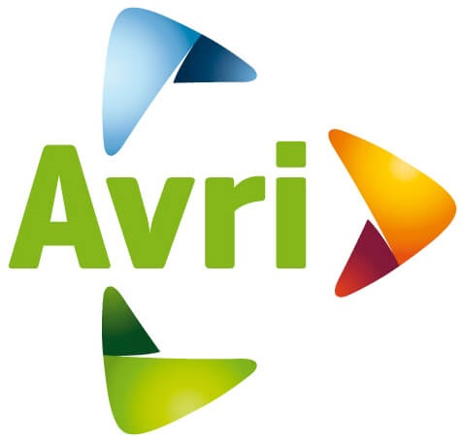

Europese aanbesteding Reinigen en keuren (semi) ondergrondse- (pers) en bovengrondse containers

 | Onderdeel 1: Reinigen en keuren ondergrondse (pers) - en (semi) bovengrondse
 |  | containers

 | Inhoud:
 | T6: | Prijsinvulformulier

